도감
■ 도감 UI

1. 도감 테마 - 예시(활성화) -

도감
잿빛의생존자
일반 등급
[콜렉션 보상]
◆ 도감에서 얻을 수 있는 콜렉션 보상 버튼
- 모든 카드가 활성화 된다면 콜렉션 버튼도
비활성화 상태에서 활성화 상태로 바뀌며
획득보상을 클릭하면 보상을 수령한다.
숲
콜렉션보상

[테마 구분 TAB]
◆ 월드맵 기준으로 테마를 분류
1. 숲
2. 동화
3. 할로윈
◆ 클릭하면 해당 테마로 이동
동화

할로윈
영웅 등급
콜렉션보상

전설 등급

[썸네일]
◆ 해당 유닛의 썸네일
- 썸네일이 활성화된 상태라면 상세정보 UI를 띄움
-썸네일이 비활성화된 상태라면 해당카드의 획득경로 UI를 보여줌
-상세 정보 UI에서 확인

[스크롤 화면]
◆ 해당 화면을 스크롤해서 움직 일 수 있다.
- 위 또는 아래 모두 가능

2. 도감 테마 - 예시(비활성화) -
생존일지

생무기

도감

헌팅나이프
콜렉션보상
일반 등급
숲

[콜렉션 보상]
◆ 도감에서 얻을 수 있는 콜렉션 보상의
비활성화 상태 유닛과 동일
동화

할로윈
영웅 등급
콜렉션보상

[썸네일]
◆ 비활성화 유닛의 썸네일
- 예시처럼 비활성화 상태일때는
유닛의 실루엣만 보여준다.

전설 등급

천

1티어

상세정보
■ 상세정보 UI

1. 상세정보 - 활성화
 | 1-1. 활성화 상태의 상세정보
[인형의 이름]
◆ 해당인형의 이름을 보여준다.

인형 이름
[인형의 등급]
◆ 해당인형의 등급을 보여준다.
3
인형 등급 : ?

[인형의 코스트]
◆ 해당인형의 소모 코스트를
보여준다.
인형 설명

[인형의 기본설명]
◆ 해당인형의 기본 설명을
보여준다.

체력
공격력

공격속도
사정거리

이동속도
공격대상
[인형의 세부스텟]
◆ 해당인형의 세부 스텟을
보여준다.

닫기

[상세정보창 닫기버튼]
◆ 버튼을 클릭하면 현재 상세정보창을 닫고 이전으로 돌아간다.

2. 상세정보 - 비활성화
 | 2-1. 비활성화 상태의 획득경로 정보

[인형 이름]
◆ 비활성화 상태이므로 해당 인형의 이름은 ???로 표시한다.
?????

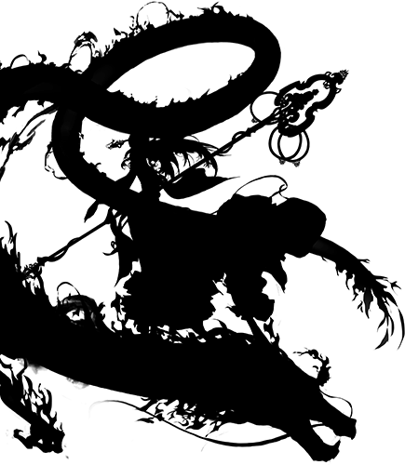

[인형 실루엣]
◆ 비활성화 상태이므로 해당 인형의 검은 실루엣만 나타낸다.
[획득경로]
◆ 해당 인형을 얻기전이므로 얻을 수 있는 획득경로를 표시해준다.

▶ 생존자 상세정보를 확인하세요.

획득경로 : 2-1

닫기

[정보창 닫기버튼]
◆ 버튼을 클릭하면 현재 정보창을 닫고 이전으로 돌아간다.

